상품제안서
페니체 A4 메탈 클립보드 국내생산 | 상품코드: F22883

 |  |  |  |  |  |  | 02-412-0044 | www.easy1.co.kr
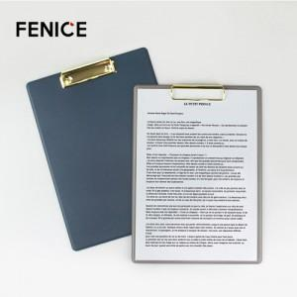

【상세/제작정보】 | 기본 인쇄사이즈 4X2cm(해당 규격 초과시 또는 인쇄 난이도가 높은 경우 추가비용 발생됩니다)

【인쇄/포장옵션】 | 불박 / OPP(비닐)

【공급단가】 | 수량 | 100~ | 300~ | 500~ | 1,000~ | 3,000~
*VAT별도 | 단가 | 10,480원 | 10,100원 | 9,710원 | 9,320원 | 9,090원

【상품 URL】 | http://www.easy1.co.kr/src/goods_detail.php?gdno=22883

